2021_10_data
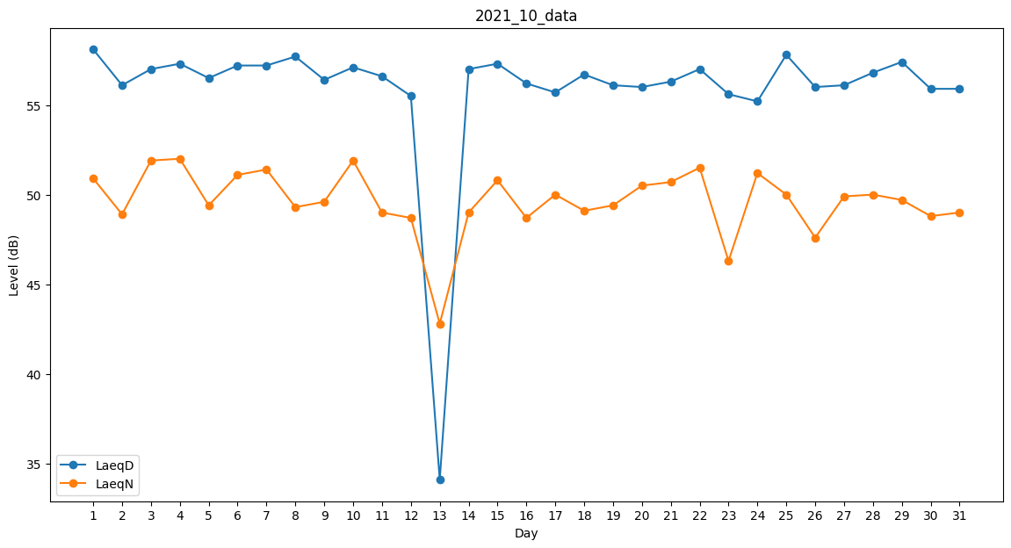
Day | LaeqD | LaeqN
1 | 58.1 | 50.9
2 | 56.1 | 48.9
3 | 57 | 51.9
4 | 57.3 | 52
5 | 56.5 | 49.4
6 | 57.2 | 51.1
7 | 57.2 | 51.4
8 | 57.7 | 49.3
9 | 56.4 | 49.6
10 | 57.1 | 51.9
11 | 56.6 | 49
12 | 55.5 | 48.7
13 | 34.1 | 42.8
14 | 57 | 49
15 | 57.3 | 50.8
16 | 56.2 | 48.7
17 | 55.7 | 50
18 | 56.7 | 49.1
19 | 56.1 | 49.4
20 | 56 | 50.5
21 | 56.3 | 50.7
22 | 57 | 51.5
23 | 55.6 | 46.3
24 | 55.2 | 51.2
25 | 57.8 | 50
26 | 56 | 47.6
27 | 56.1 | 49.9
28 | 56.8 | 50
29 | 57.4 | 49.7
30 | 55.9 | 48.8
31 | 55.9 | 49

